バッチログ確認手順(WinSCP)
システム名 |  |  |  | ASWツアー国内 |  | ドキュメント名 |  | ログ確認手順 |  |  | フェーズ | 詳細設計 | 版 | 1.0.0
設計書種別 |  |  |  | バッチログ確認手順(WinSCP) |  | ID |  |  | 名称 |  | 作成日 | 2017-02-11 | 作成者 | NSSOL平松
 |  |  |  |  |  |  |  |  |  |  | 更新日 |  | 更新者

 | ■実施シーン
 |  | 障害対応時、リリース時などのログ確認時

 | ■作業の前提
 |  | ※以下の手順は開発環境でのログ確認手順であるため、STG環境以降はログ収集サーバからの閲覧手順になる。

 | ■環境
 |  | 開発環境

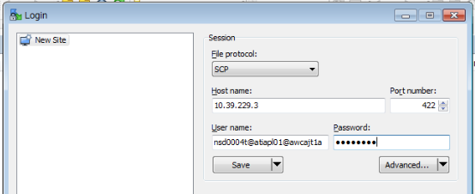
 | バッチログ確認手順(WinSCP) |  |  |  |  |  |  |  |  |  |  |  |  |  | ﾁｪｯｸ
 |  | 【アクセス/アカウント(認証GW)/サーバログイン】
 |  | ・WinSCPを起動する。 |  |  |  |  |  |  |  |  |  |  |  |  | □
 |  | ・セッション情報を入力し、「ログイン」を押下する。 |  |  |  |  |  |  |  |  |  |  |  |  | □
 |  |  | プロトコル |  |  |  | SCP
 |  |  | ホスト(アクセス/アカウントのVIP) |  |  |  | 10.39.229.3
 |  |  | ポート番号(SCPの場合) |  |  |  | 422
 |  |  | ユーザ名(※) |  |  |  | アクセス/アカウント(認証GW)の個人ユーザID@atdapl01@awcajt1a
 |  |  | パスワード |  |  |  | アクセス/アカウント(認証GW)の個人パスワード
 |  |  | ＃(※)アクセス/アカウント(認証GW)の個人ユーザID@接続先ユーザー名@接続先のホスト名(ノード名)またはIP

 |  | ・アクセス/アカウント(認証GW)の認証バナーが表示されるので、「続ける」を押下する。 |  |  |  |  |  |  |  |  |  |  |  |  | □
 |  | ・メッセージが表示されるので、「続ける」を押下する。 |  |  |  |  |  |  |  |  |  |  |  |  | □
 |  | ・接続先のOSユーザー(atdapl01)のパスワードを入力し、「OK」を押下する。 |  |  |  |  |  |  |  | ・対象サーバーにログインしたことを確認する。 |  |  |  |  | □
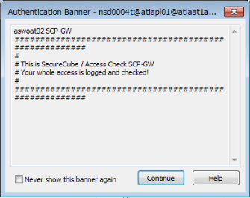
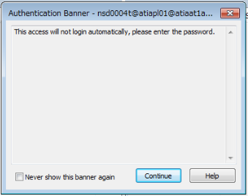
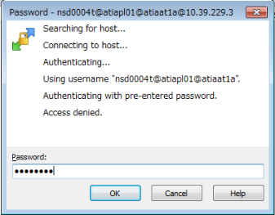

 |  | 【サーバログイン後の操作】
 |  | ・確認対象のログが配置されているログディレクトリへ移動する。 |  |  |  |  |  |  |  |  |  |  |  |  | □
 |  |  | ディレクトリ |  | /apps/atd/devX/log
 |  |  | dev1 |  | /apps/atd/dev1/log
 |  |  | dev2 |  | /apps/atd/dev2/log
 |  |  | dev3 |  | /apps/atd/dev3/log

 |  | ・対象のログを確認する。 |  |  |  |  |  |  |  |  |  |  |  |  | □
 |  |  | ※必要に応じてログファイルが異なるため、調査したい内容に合わせてログを確認する。
 |  |  | app.log :アプリログ

